소비자물가상승률(국가발전지표)
『소비자물가상승률』

※그래프

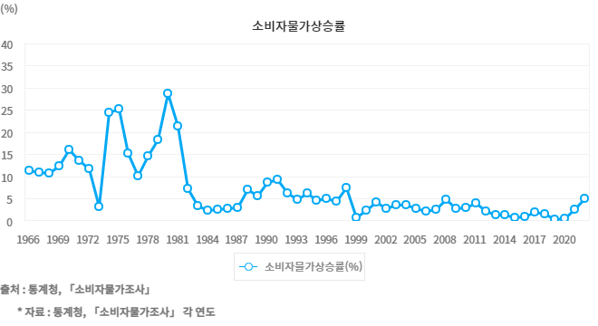

※통계표
통계표명: | 소비자물가총지수와 주요 품목별 소비자물가상승률
단위: | 2020=100, %
 | 2013 | 2014 | 2015 | 2016 | 2017 | 2018 | 2019 | 2020 | 2021 | 2022 | 2023
소비자물가 총지수(2020=100) | 93.0 | 94.2 | 94.9 | 95.8 | 97.6 | 99.1 | 99.5 | 100.0 | 102.5 | 107.7 | 111.6
소비자물가상승률(%) | 1.3 | 1.3 | 0.7 | 1.0 | 1.9 | 1.5 | 0.4 | 0.5 | 2.5 | 5.1 | 3.6
식료품 · 비주류음료 | 0.9 | 0.3 | 1.6 | 2.3 | 3.4 | 2.8 | 0.0 | 4.4 | 5.9 | 5.9 | 5.5
주류 및 담배 | 1.7 | -0.1 | 50.1 | 0.7 | 1.5 | 0.3 | 0.6 | 0.3 | 0.4 | 2.2 | 1.0
의류 및 신발 | 2.9 | 4.0 | 1.3 | 1.8 | 1.1 | 1.1 | 0.1 | 0.7 | 0.6 | 3.1 | 6.7
주택 ·수도 · 전기 및 연료 | 3.5 | 2.9 | -0.6 | -0.8 | 1.7 | 0.7 | 1.2 | 0.5 | 1.6 | 5.5 | 5.0
가정용품 및 가사 서비스 | 0.3 | 2.1 | 2.6 | 1.6 | 1.1 | 2.3 | 2.1 | 0.0 | 1.9 | 4.8 | 5.4
보건 | 0.4 | 0.7 | 1.3 | 1.0 | 0.9 | -0.1 | 0.5 | 1.5 | -0.1 | 0.8 | 1.6
교통 | -0.5 | -1.6 | -7.8 | -2.2 | 3.6 | 2.4 | -1.8 | -1.8 | 6.3 | 9.7 | -3.4
통신 | -0.1 | -0.1 | -0.2 | 0.1 | 0.3 | -0.9 | -2.3 | -2.1 | -0.9 | 0.9 | 1.0
오락 및 문화 | 1.0 | 0.4 | -0.5 | 1.8 | 0.1 | 0.5 | -0.2 | -1.0 | 0.4 | 2.8 | 3.7
교육 | 1.2 | 1.5 | 1.7 | 1.6 | 1.1 | 1.4 | 0.5 | -2.1 | 0.9 | 1.3 | 2.0
음식 및 숙박 | 1.6 | 1.5 | 2.3 | 2.5 | 2.4 | 3.0 | 1.8 | 0.9 | 2.7 | 7.6 | 6.0
기타 상품 및 서비스 | 0.5 | 3.1 | 2.7 | 3.4 | 2.8 | 0.6 | 1.6 | 2.0 | 2.0 | 6.1 | 5.8
출처: | 통계청, 「소비자물가조사」
 | * 자료 : 통계청, 「소비자물가조사」 각 연도
주석: | 1) 소비자물가상승률 = {(당해년도 연간소비자물가지수 ÷ 직전 연간소비자물가지수) - 1} × 100.

※정의
정의 | 소비자물가상승률은 소비자물가지수의 전년 대비 변화율임. 소비자물가지수는 가구에서 일상생활을 영위하기 위해 구입하는 상품과 서비스의 가격변동을 측정하기 위하여 작성되는 지수로서 총 소비지출 중에서 구입 비중이 큰 458개 상품 및 서비스 품목들을 정하고 이를 대상으로 조사된 소비자 구입가격을 기준으로 산정됨. 가구의 소비구조 변화를 반영하기 위하여 5년 주기로 지수를 개편함.

※해설
해설 | 물가상승은 국가의 거시경제 운영뿐만 아니라 개인의 소득과 소비생활에도 영향을 준다. 급격한 물가상승은 화폐의 구매력을 떨어뜨리고 불확실성을 높여 경제활동을 위축시킨다. 여러 국가들의 경험에서 볼 때 안정적인 물가상승은 국가의 지속적인 발전과 개인의 경제활동 유지에 반드시 필요하다. 소비자물가지수는 소비자가 일정한 생활수준을 유지하는 데 필요한 소득 내지 소비 금액의 변동을 나타낸다. 이러한 이유로 소비자의 구매력과 생계비 등의 측정에 사용되고, 매년 근로자들의 임금인상 기초자료로도 활용된다. 한국의 물가는 1998년 외환위기 시기에 7.5% 급상승하였고 국제 원유가격 급등이 있었던 2008년에도 4.7%로 비교적 크게 상승하였다. 이후 2015년 0.7%, 2018년 1.5%, 2021년 2.5% 상승해 과거에 비해 물가가 안정적으로 유지되고 있다가 2022년 5.1%로 크게 상승하였고, 2023년은 3.6% 상승하였다. 소비품목별로 나누어 살펴보면, 2023년 기준 12개 대분류 품목 중 11개 품목이 전년에 비해 상승하였고, 이 중 3% 이상의 상승률을 보인 것은 식료품 및 비주류음료, 의류 및 신발, 주택, 수도, 전기 및 연료, 가정용품 및 가사 서비스, 오락 및 문화, 음식 및 숙박, 기타 상품 및 서비스로 7개 품목이다. OECD 자료에 따르면, 2023년 한국의 물가상승률(3.6%)은 영국(6.8%), 호주(5.6%) 등에 비해 낮고 캐나다(3.9%)와 비슷한 수준이다. 한국의 물가수준(한국=100, 2022년)을 기준으로 다른 나라들의 상대적 물가수준을 살펴보면, 한국에 비해 프랑스가 14%, 영국이 28%, 미국이 34%, 호주가 41% 높다. 한국의 물가수준이 다른 선진국들에 비해 낮은 편임을 알 수 있다.

※관련용어
물가: | 시장에서 거래되는 개별 상품의 가격을 경제생활에서 차지하는 중요도 등을 고려하여 평균한 종합적인 가격수준을 말함.
물가지수: | 물가의 움직임을 알기 쉽게 지수화한 경제지표임.
생활물가지수: | 소비자물가지수의 보조지수로 소비자물가 조사대상품목 중에서 일반 소비자들이 자주 구입하는 기본 생필품 144개(2020=100)를 선정하여 이들 품목의 평균적인 가격변동을 나타냄.
소비자물가지수: | 대표적인 인플레이션 지표로 소비자가 일상 소비생활에서 구입하는 상품과 서비스의 가격 변동을 조사함으로써 도시가계의 평균적인 생계비나 화폐의 구매력 변동을 측정하는 물가지수를 말함.
지출목적별분류지수: | 소비지출의 목적에 따라 분류하여 작성한 지수(12개 대분류).

